P1～3
 | １ 地 区 別 人 口 と 世 帯
 | ←表紙へ |  |  |  |  |  |  |  |  |  |  |  |  |  | 地区別町丁字別人口と世帯(P4～P8)へ→
 |  |  |  |  |  |  |  |  |  |  |  |  |  |  |  |  |  |  |  |  | 令和元年10月1日現在
 |  | 区・地区名 |  |  | 世帯数 |  |  | 人 口 |  |  |  |  |  |  |  | 前月差引 人口増減 | 人口密度 (人/ｋ㎡） |  | 人口分布 （％）
 |  |  |  |  |  |  |  | 総 数 |  |  | 男 |  | 女
 |  | 総 数 |  |  | 327,027 |  |  | 722,828 |  |  | 361,423 |  | 361,405 |  |  | 258 | 2,198 |  | 100.0
 |  | 緑 区 |  |  | 74,159 |  |  | 170,869 |  |  | 85,982 |  | 84,887 |  |  | 15 | 673 |  | 23.6
 |  | 中 央 区 |  |  | 122,626 |  |  | 272,056 |  |  | 136,623 |  | 135,433 |  |  | 114 | 7,379 |  | 37.6
 |  | 南 区 |  |  | 130,242 |  |  | 279,903 |  |  | 138,818 |  | 141,085 |  |  | 129 | 7,345 |  | 38.7

 |  | 緑 区 |  |  | 74,159 |  |  | 170,869 |  |  | 85,982 |  | 84,887 |  |  | 15 | 673 |  | 100.0 | (23.6)
 |  |  | 橋本地区 |  | 34,775 |  |  | 73,870 |  |  | 37,343 |  | 36,527 |  |  | 10 | 9,532 |  | 43.2 | (10.2)
 |  |  | 大沢地区 |  | 13,175 |  |  | 32,955 |  |  | 16,529 |  | 16,426 |  |  | 33 | 4,325 |  | 19.3 | (4.6)
 |  |  | 城山地区 |  | 9,641 |  |  | 23,268 |  |  | 11,628 |  | 11,640 |  |  | 33 | 1,169 |  | 13.6 | (3.2)
 |  |  | 津久井地区 |  | 10,066 |  |  | 24,258 |  |  | 12,188 |  | 12,070 |  |  | -25 | 199 |  | 14.2 | (3.4)
 |  |  | 相模湖地区 |  | 3,257 |  |  | 7,929 |  |  | 4,038 |  | 3,891 |  |  | -29 | 251 |  | 4.6 | (1.1)
 |  |  | 藤野地区 |  | 3,245 |  |  | 8,589 |  |  | 4,256 |  | 4,333 |  |  | -7 | 132 |  | 5.0 | (1.2)
 |  | 中 央 区 |  |  | 122,626 |  |  | 272,056 |  |  | 136,623 |  | 135,433 |  |  | 114 | 7,379 |  | 100.0 | (37.6)
 |  |  | 小山地区 |  | 9,913 |  |  | 20,745 |  |  | 10,527 |  | 10,218 |  |  | -7 | 5,795 |  | 7.6 | (2.9)
 |  |  | 清新地区 |  | 14,827 |  |  | 30,388 |  |  | 15,573 |  | 14,815 |  |  | -1 | 10,738 |  | 11.2 | (4.2)
 |  |  | 横山地区 |  | 6,041 |  |  | 14,525 |  |  | 7,194 |  | 7,331 |  |  | 0 | 7,981 |  | 5.3 | (2.0)
 |  |  | 中央地区 |  | 17,978 |  |  | 35,873 |  |  | 17,924 |  | 17,949 |  |  | 18 | 10,459 |  | 13.2 | (5.0)
 |  |  | 星が丘地区 |  | 7,888 |  |  | 17,589 |  |  | 8,735 |  | 8,854 |  |  | -29 | 12,654 |  | 6.5 | (2.4)
 |  |  | 光が丘地区 |  | 10,993 |  |  | 26,328 |  |  | 12,980 |  | 13,348 |  |  | -3 | 10,616 |  | 9.7 | (3.6)
 |  |  | 大野北地区 |  | 29,417 |  |  | 63,071 |  |  | 31,648 |  | 31,423 |  |  | 176 | 9,778 |  | 23.2 | (8.7)
 |  |  | 田名地区 |  | 11,945 |  |  | 30,159 |  |  | 15,295 |  | 14,864 |  |  | -9 | 3,116 |  | 11.1 | (4.2)
 |  |  | 上溝地区 |  | 13,624 |  |  | 33,378 |  |  | 16,747 |  | 16,631 |  |  | -31 | 6,407 |  | 12.3 | (4.6)
 |  | 南 区 |  |  | 130,242 |  |  | 279,903 |  |  | 138,818 |  | 141,085 |  |  | 129 | 7,345 |  | 100.0 | (38.7)
 |  |  | 大野中地区 |  | 27,326 |  |  | 63,317 |  |  | 31,399 |  | 31,918 |  |  | -50 | 7,895 |  | 22.6 | (8.8)
 |  |  | 大野南地区 |  | 38,294 |  |  | 79,174 |  |  | 39,208 |  | 39,966 |  |  | 125 | 14,421 |  | 28.3 | (11.0)
 |  |  | 麻溝地区 |  | 7,090 |  |  | 18,246 |  |  | 9,120 |  | 9,126 |  |  | -1 | 2,231 |  | 6.5 | (2.5)
 |  |  | 新磯地区 |  | 5,131 |  |  | 13,212 |  |  | 6,675 |  | 6,537 |  |  | 6 | 2,191 |  | 4.7 | (1.8)
 |  |  | 相模台地区 |  | 22,191 |  |  | 45,323 |  |  | 22,480 |  | 22,843 |  |  | 7 | 7,951 |  | 16.2 | (6.3)
 |  |  | 相武台地区 |  | 9,608 |  |  | 19,256 |  |  | 9,487 |  | 9,769 |  |  | 3 | 11,195 |  | 6.9 | (2.7)
 |  |  | 東林地区 |  | 20,602 |  |  | 41,375 |  |  | 20,449 |  | 20,926 |  |  | 39 | 13,931 |  | 14.8 | (5.7)
 |  | （注） (１) 人口密度は平成31年4月1日現在の市面積を基に算出したものである。
 |  | (2) 世帯数と人口は平成27年国勢調査の確定数を基礎とし、以後、毎月の住民基本台帳の増減を加減して
 |  | 推計したものである。
 |  | (3) 各地区の人口分布は区内における構成比を表している。なお、四捨五入したため合計が一致しない場合がある。

－ 前 月 中 の 人 口 異 動 状 況 －

 | 《 | 9月中の増加人口： |  |  |  | 258 |  | 人 |  | 9月中の自然減： |  |  | -58 |  | 人 |  | 9月中の社会増： |  |  | 316 |  | 人 | 》
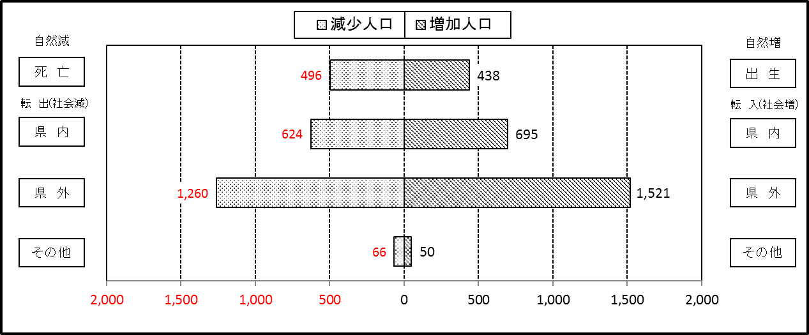

２ 人 口 異 動 状 況

 |  |  |  |  |  |  |  |  |  |  |  |  |  |  |  |  |  |  |  |  |  |  | 令和元年9月中
 |  |  |  | 人口増減 | 自 然 増 減 |  |  |  |  |  | 社 会 増 減 |  |  |  |  |  |  |  |  |  |  | 対前月 増減率(％)
 |  |  |  |  | 増 減 |  | 増 |  | 減 |  | 増 減 | 増 |  |  |  |  | 減
 |  |  |  |  |  |  | 出 生 |  | 死 亡 |  |  | 転 入 |  | 市内異動 |  | 区内異動 | 転 出 |  | 市内異動 | 区内異動
 |  |  |  |  |  |  |  |  |  |  |  |  |  | 他区から転入 |  | 他地区から転居 |  |  | 他区への転出 | 他地区への転居
総 数 |  |  |  | 258 | -58 |  | 438 |  | 496 |  | 316 | 2,266 |  | 341 |  | 1,475 | 1,950 |  | 341 | 1,475 |  | 0.04
緑 区 |  |  |  | 15 | -32 |  | 80 |  | 112 |  | 47 | 467 |  | 94 |  | 283 | 423 |  | 91 | 283 |  | 0.01
 | 橋本地区 |  |  | 10 | 10 |  | 42 |  | 32 |  | 0 | 283 |  | 49 |  | 134 | 251 |  | 62 | 153 |  | 0.01
 | 大沢地区 |  |  | 33 | 5 |  | 21 |  | 16 |  | 28 | 63 |  | 26 |  | 55 | 60 |  | 17 | 39 |  | 0.10
 | 城山地区 |  |  | 33 | -3 |  | 7 |  | 10 |  | 36 | 66 |  | 8 |  | 53 | 34 |  | 6 | 51 |  | 0.14
 | 津久井地区 |  |  | -25 | -21 |  | 7 |  | 28 |  | -4 | 24 |  | 9 |  | 27 | 36 |  | 5 | 23 |  | -0.10
 | 相模湖地区 |  |  | -29 | -12 |  | 2 |  | 14 |  | -17 | 10 |  | 2 |  | 10 | 25 |  | 1 | 13 |  | -0.36
 | 藤野地区 |  |  | -7 | -11 |  | 1 |  | 12 |  | 4 | 21 |  | 0 |  | 4 | 17 |  | 0 | 4 |  | -0.08
中 央 区 |  |  |  | 114 | -39 |  | 164 |  | 203 |  | 153 | 818 |  | 164 |  | 590 | 686 |  | 143 | 590 |  | 0.04
 | 小山など6地区 |  |  | -22 | -30 |  | 89 |  | 119 |  | 8 | 416 |  | 94 |  | 326 | 382 |  | 83 | 363 |  | -0.02
 | 大野北地区 |  |  | 176 | 7 |  | 47 |  | 40 |  | 169 | 310 |  | 43 |  | 159 | 191 |  | 21 | 131 |  | 0.28
 | 田名地区 |  |  | -9 | -6 |  | 15 |  | 21 |  | -3 | 48 |  | 14 |  | 47 | 58 |  | 11 | 43 |  | -0.03
 | 上溝地区 |  |  | -31 | -10 |  | 13 |  | 23 |  | -21 | 44 |  | 13 |  | 58 | 55 |  | 28 | 53 |  | -0.09
南 区 |  |  |  | 129 | 13 |  | 194 |  | 181 |  | 116 | 981 |  | 83 |  | 602 | 841 |  | 107 | 602 |  | 0.05
 | 大野中地区 |  |  | -50 | -7 |  | 41 |  | 48 |  | -43 | 149 |  | 19 |  | 90 | 156 |  | 47 | 98 |  | -0.08
 | 大野南地区 |  |  | 125 | 37 |  | 65 |  | 28 |  | 88 | 377 |  | 15 |  | 215 | 282 |  | 16 | 221 |  | 0.16
 | 麻溝地区 |  |  | -1 | -5 |  | 10 |  | 15 |  | 4 | 31 |  | 17 |  | 21 | 29 |  | 14 | 22 |  | -0.01
 | 新磯地区 |  |  | 6 | 5 |  | 9 |  | 4 |  | 1 | 36 |  | 1 |  | 9 | 27 |  | 7 | 11 |  | 0.05
 | 相模台地区 |  |  | 7 | -2 |  | 34 |  | 36 |  | 9 | 147 |  | 11 |  | 109 | 142 |  | 14 | 102 |  | 0.02
 | 相武台地区 |  |  | 3 | -3 |  | 9 |  | 12 |  | 6 | 59 |  | 6 |  | 41 | 62 |  | 2 | 36 |  | 0.02
 | 東林地区 |  |  | 39 | -12 |  | 26 |  | 38 |  | 51 | 182 |  | 14 |  | 117 | 143 |  | 7 | 112 |  | 0.09
 | （注） 中央区の小山など6地区とは、小山、清新、横山、中央、星が丘、光が丘の6地区である。

－ 地 区 別 人 口 異 動 状 況 －

 | 《 | 9月中の増加人口： |  |  |  | 258 |  | 人 |  | 9月中の自然減： |  |  | -58 |  | 人 |  | 9月中の社会増： |  |  | 316 |  | 人 | 》

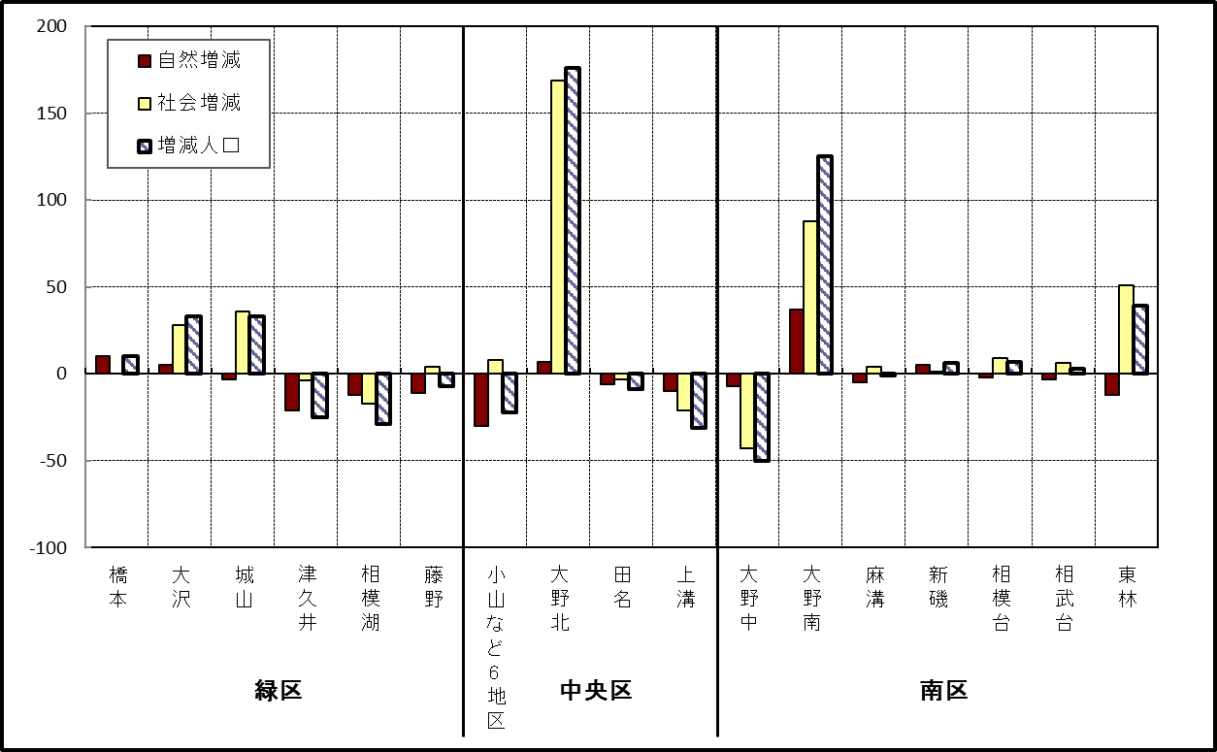

 | （注）小山など6地区とは、小山、清新、横山、中央、星が丘、光が丘の6地区である。

－ 年 間 人 口 異 動 状 況 －

 |  |  |  |  |  |  |  |  |  |  |  |  |  | 2018-10-01 |  |  |  | ～ | 令和元年9月30日
 |  |  |  | 人口増減 | 自 然 増 減 |  |  |  |  |  | 社 会 増 減
 |  |  |  |  | 増 減 |  | 増 |  | 減 |  | 増 減 | 増 |  |  |  |  | 減
 |  |  |  |  |  |  | 出 生 |  | 死 亡 |  |  | 転 入 |  | 市内異動 |  | 区内異動 | 転 出 |  | 市内異動 | 区内異動
 |  |  |  |  |  |  |  |  |  |  |  |  |  | 他区から転入 |  | 他地区から転居 |  |  | 他区への転出 | 他地区への転居
総 数 |  |  |  | -184 | -1,831 |  | 4,771 |  | 6,602 |  | 1,647 | 30,110 |  | 5,111 |  | 16,303 | 28,463 |  | 5,111 | 16,303
緑 区 |  |  |  | -1,050 | -669 |  | 993 |  | 1,662 |  | -381 | 5,857 |  | 1,266 |  | 3,450 | 6,007 |  | 1,497 | 3,450
 | 橋本地区 |  |  | -108 | 32 |  | 545 |  | 513 |  | -140 | 3,633 |  | 632 |  | 1,690 | 3,555 |  | 754 | 1,786
 | 大沢地区 |  |  | -152 | -75 |  | 206 |  | 281 |  | -77 | 711 |  | 363 |  | 518 | 759 |  | 412 | 498
 | 城山地区 |  |  | -80 | -135 |  | 128 |  | 263 |  | 55 | 609 |  | 145 |  | 691 | 665 |  | 147 | 578
 | 津久井地区 |  |  | -328 | -264 |  | 84 |  | 348 |  | -64 | 493 |  | 105 |  | 379 | 513 |  | 142 | 386
 | 相模湖地区 |  |  | -181 | -123 |  | 19 |  | 142 |  | -58 | 165 |  | 16 |  | 93 | 218 |  | 20 | 94
 | 藤野地区 |  |  | -201 | -104 |  | 11 |  | 115 |  | -97 | 246 |  | 5 |  | 79 | 297 |  | 22 | 108
中 央 区 |  |  |  | 183 | -642 |  | 1,830 |  | 2,472 |  | 825 | 10,491 |  | 2,450 |  | 6,523 | 9,959 |  | 2,157 | 6,523
 | 小山など6地区 |  |  | -100 | -405 |  | 942 |  | 1,347 |  | 305 | 5,581 |  | 1,327 |  | 4,043 | 5,361 |  | 1,179 | 4,106
 | 大野北地区 |  |  | 446 | 22 |  | 507 |  | 485 |  | 424 | 3,135 |  | 527 |  | 1,341 | 2,850 |  | 393 | 1,336
 | 田名地区 |  |  | -74 | -155 |  | 176 |  | 331 |  | 81 | 853 |  | 331 |  | 445 | 838 |  | 272 | 438
 | 上溝地区 |  |  | -89 | -104 |  | 205 |  | 309 |  | 15 | 922 |  | 265 |  | 694 | 910 |  | 313 | 643
南 区 |  |  |  | 683 | -520 |  | 1,948 |  | 2,468 |  | 1,203 | 13,762 |  | 1,395 |  | 6,330 | 12,497 |  | 1,457 | 6,330
 | 大野中地区 |  |  | -199 | -203 |  | 386 |  | 589 |  | 4 | 2,404 |  | 433 |  | 1,104 | 2,375 |  | 502 | 1,060
 | 大野南地区 |  |  | 696 | 216 |  | 732 |  | 516 |  | 480 | 4,721 |  | 251 |  | 1,929 | 4,165 |  | 296 | 1,960
 | 麻溝地区 |  |  | 86 | -56 |  | 109 |  | 165 |  | 142 | 710 |  | 343 |  | 278 | 656 |  | 252 | 281
 | 新磯地区 |  |  | -24 | -27 |  | 84 |  | 111 |  | 3 | 443 |  | 76 |  | 172 | 440 |  | 58 | 190
 | 相模台地区 |  |  | -39 | -204 |  | 262 |  | 466 |  | 165 | 2,200 |  | 142 |  | 1,272 | 1,931 |  | 177 | 1,341
 | 相武台地区 |  |  | -74 | -95 |  | 106 |  | 201 |  | 21 | 919 |  | 59 |  | 468 | 867 |  | 57 | 501
 | 東林地区 |  |  | 237 | -151 |  | 269 |  | 420 |  | 388 | 2,365 |  | 91 |  | 1,107 | 2,063 |  | 115 | 997
 | （注） 中央区の小山など6地区とは、小山、清新、横山、中央、星が丘、光が丘の6地区である。

－ 人 口 の 月 別 推 移 －

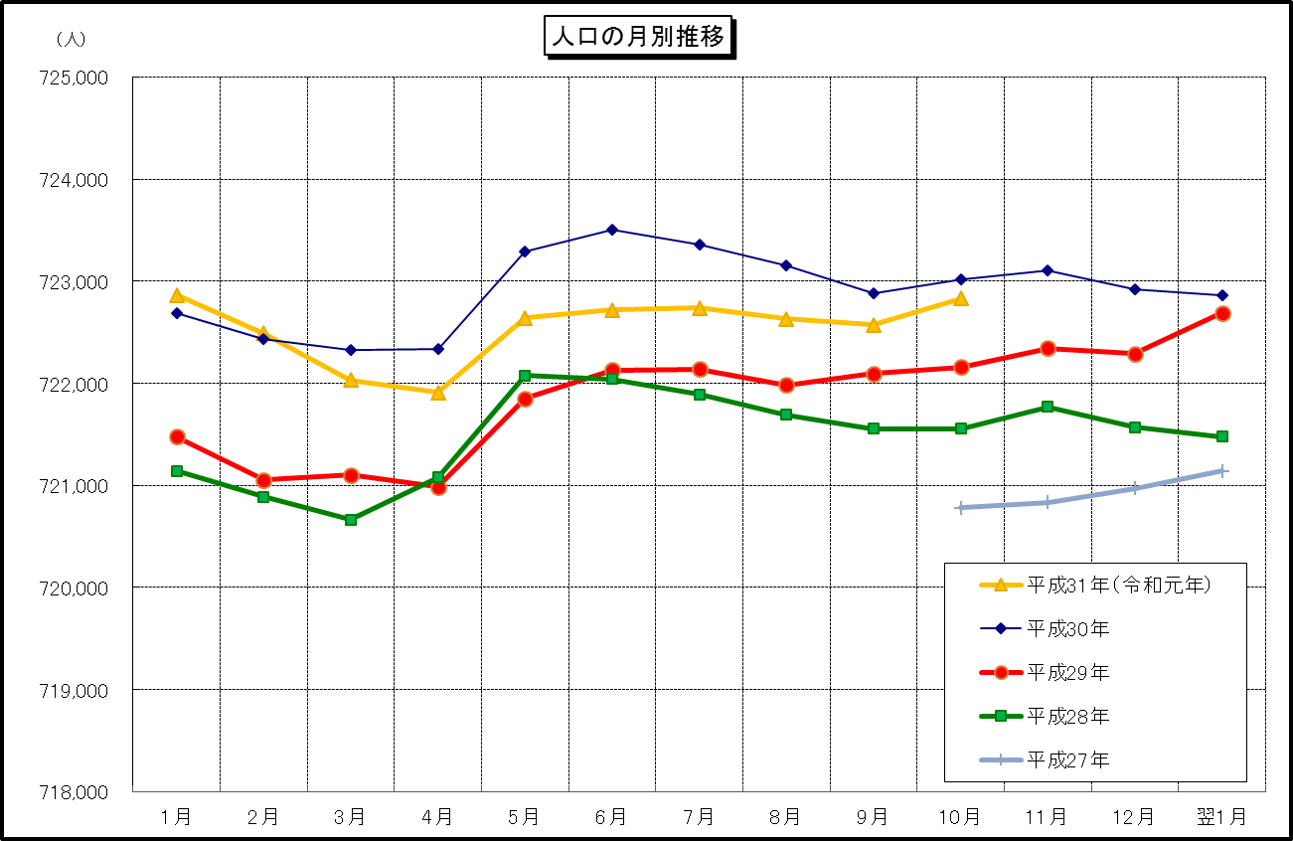

 | （注） (1) この表（折れ線グラフ）は毎月1日現在の市域での人口を表している。
 | (2) 平成27年10月1日現在からは、平成27年国勢調査結果に基づく推計人口である。

